Tabelle1
 | Traumhaus
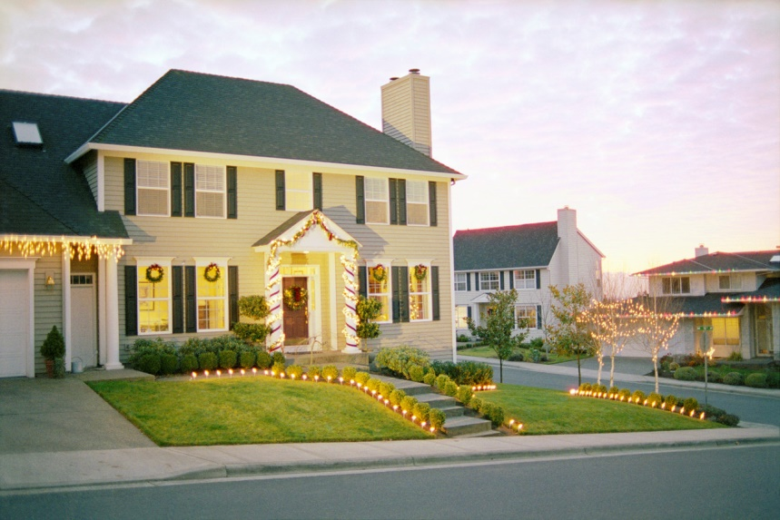
Geplante Renovierungskosten:
Renovierung der Fenster: |  | 21389
Vollwärme-Dämmung: |  | 31900
Garten neu anlegen: |  | 15400
Innenausbau: |  | 7900
Neue Küche: |  | 13500
Gesamt:

 | Zinssatz p.a.: | 6%
 | Laufzeit in Jahren: | 12
 | monatliche Rate?

Zinssatz |  | 0
Bank Austria | 5.50%
Raiffeisen | 5.70%
DKB | 6.20%
Deutsche Bank | 6.40%
Sparkasse | 8.00%

Zinssatz (ohne Vollwärmedämmung)
Bank Austria | 5.50%
Raiffeisen | 5.70%
DKB | 6.20%
Deutsche Bank | 6.40%
Sparkasse | 8.00%

